Fin opg 3
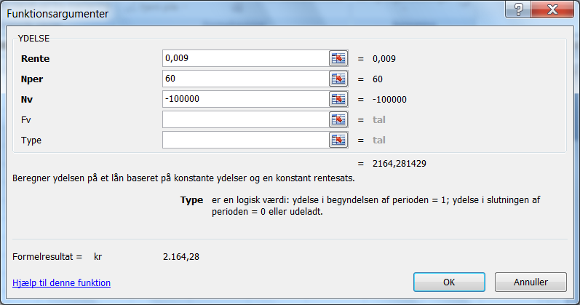
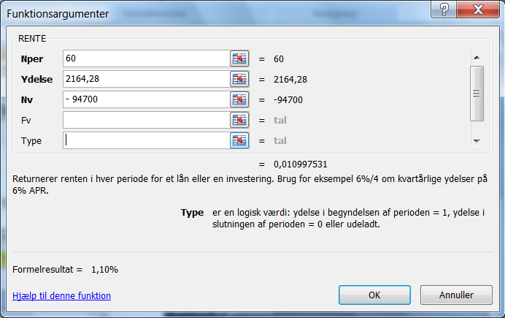
Opgave 3

Etableringsudgifter

1. | 1,5% i stempelafgift af pantebrev |  |  | = | kr 1,500
2. | 0,3% i stempelafgift af gældsbrevet |  |  | = | kr 300
3. | Tinglysningsgebyr |  |  | = | kr 1,200
4. | Gebyrmærker |  |  | = | kr 300
5. | 2% i etableringsprovision |  |  | = | kr 2,000
 | I alt stiftelsesomkostninger |  |  | = | kr 5,300

6. | Lånesum |  |  | = | kr 100,000
 | Stiftelsesomkostninger |  |  | = | kr (5,300)
7. | Lån, netto |  |  | = | kr 94,700

8. | Månedlig rente |  |  |  | 0.009 | 0.90%
9. | Lånets løbetid, antal måneder |  |  |  | 60

 | Månedlig ydelse |  | Ydelse (0,009; 60; -100000) | = | kr 2,164.28

 | Rente | RENTE (60; 2164,28; - 94.700)) |  | = | 1.10% | pr. måned
 |  | (1+G21) ^12 - 1 |  | = | 14.03% | pr. år

